申込み手続きの流れ
企業包括海外旅行保険（出張者用）の申込みについて

◆ 申込み手続きの流れ
 | ① | 出国の３日前までに、「企業包括海外旅行保険（出張者用）申込書」 をEメールに添付してＮＧＫライフに送付ください。
 |  | Eメールがない場合はＮＧＫライフまでご連絡ください。

 | ② | ＮＧＫライフより、「海外旅行被保険者証」 と 「海外旅行保険あんしんガイドブック」 のPDFをEメール添付で送付します。
 |  | 海外旅行被保険者証は、各自でプリントアウトいただき、渡航先へ携行してください。一部のサービスは、プリントアウトした被保険者証を提示しないと利用できない可能性がありますので、ご注意ください。
 |  | 紙の 「海外旅行保険あんしんガイドブック」 をご希望の場合は、ＮＧＫライフへご連絡ください。

 | ③ | 保険料は翌月払いとなります。
 |  | 申込書に記入頂いた経費処理ご担当者宛に、連絡日の翌月初旬に保険料請求書を発行致します。
 |  | 翌月２０日までに保険料をお振込みください。

 | ※ | 緊急に出張される場合、前日午前中でも手続き可能ですが、
 |  | 出張が決定次第、できる限り速やかに申込みくださいますようお願いします。

 | ※ | 申込み後の出張キャンセルにつきましては保険始期日前日までに、出張期間を延長される場合は、保険期間中に必ずご連絡ください。

 | ※ | 毎年の保険料の改訂（4月１日）に合わせて、申込書も毎年3月頃に更新します。 NGKライフのホームページに最新版を掲載 * しますので、最新の申込書をご利用ください。

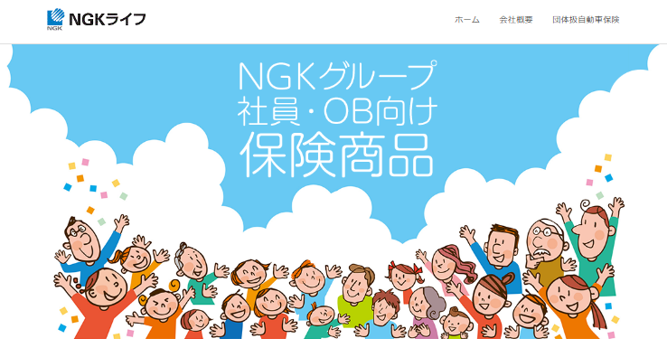
 |  |  |  | * 申込書掲載場所：NGKライフ ホームページ ⇒ 「その他取扱商品」 ⇒ 「海外旅行保険（出張者用）」
◆ 企業包括海外旅行保険対象参加会社 |  |  |  |  | https://www.ngklife.co.jp/
 | ・日本ガイシ株式会社
 | ・ＮＧＫセラミックデバイス株式会社
 | ・ＮＧＫケミテック株式会社
 | ・ＮＧＫキルンテック株式会社
 | ・ＮＧＫアドレック株式会社
 | ・明知ガイシ株式会社
 | ・ＮＧＫエレクトロデバイス株式会社
 | ・ＮＧＫファインモールド株式会社
 | ・ＮＧＫフィルテック株式会社

 | ※ | 上記参加会社以外の方は、ＮＧＫライフまでお問合せください。

◆ 保険加入可能な方の範囲
 | ・コーポレートカードの発行を受けている役職員：3か月超の海外出張
 | ・コーポレートカードの発行を受けていない役職員：すべての海外出張

 | ※ | 海外出向者は対象外となります。

 |  | NGKライフ株式会社 (担当：岩堀）
 |  | 〒467-8530
 |  | 名古屋市瑞穂区須田町2-56（日本ガイシ内E1棟1階）

 |  |  | TEL：052-872-7190
 |  |  | FAX：052-872-7969
 |  |  | Eメール：ngklife-nagoya@ngk.co.jp
 |  |  | （グループアドレス→ngklife)

保険料一覧表（2025年4月1日出発より）
（出張者用）企業包括海外旅行保険料一覧表
 |  |  |  |  |  |  |  |  |  |  | 2025年4月1日以降

保険期間 | 保険料 |  | 保険期間 | 保険料 |  | 保険期間 | 保険料 |  | ☆補償内容☆
 | 包括契約の場合 |  |  | 包括契約の場合 |  |  | 包括契約の場合 |  | ◎傷害死亡 |  | 5000万円
1日まで | 2,550 | 円 | 19日まで | 11,250 | 円 | 7か月まで | 98,120 | 円 | ◎傷害後遺 |  | 5000万円
2日まで | 3,200 | 円 | 21日まで | 12,120 | 円 | 8か月まで | 113,140 | 円 | ◎傷害治療 |  | 300万円
3日まで | 3,740 | 円 | 23日まで | 12,860 | 円 | 9か月まで | 128,610 | 円 | ◎疾病治療 |  | 1000万円
4日まで | 4,300 | 円 | 25日まで | 13,450 | 円 | 10か月まで | 143,840 | 円 | ◎賠償責任 |  | 5000万円
5日まで | 4,920 | 円 | 27日まで | 14,250 | 円 | 11か月まで | 158,460 | 円 | ◎救援者費用 |  | 1000万円
6日まで | 5,640 | 円 | 29日まで | 15,160 | 円 | 1年まで | 173,670 | 円 | ◎携行品 |  | 50万円
7日まで | 6,160 | 円 | 31日まで | 16,020 | 円 | 1年1ヶ月 | お問い合せください | 円 |  | (盗難は30万円限度）
8日まで | 6,640 | 円 | 34日まで | 16,850 | 円 | 1年2ヶ月 |  | 円
9日まで | 7,110 | 円 | 39日まで | 18,610 | 円 | 1年3ヶ月 |  | 円
10日まで | 7,550 | 円 | 46日まで | 21,200 | 円 | 1年4ヶ月 |  | 円
11日まで | 8,010 | 円 | 53日まで | 24,420 | 円 | … |  | 円
12日まで | 8,470 | 円 | 2か月まで | 28,340 | 円 | 2年 | 347,390 | 円
13日まで | 8,890 | 円 | 3か月まで | 38,020 | 円
14日まで | 9,370 | 円 | 4か月まで | 53,250 | 円
15日まで | 9,760 | 円 | 5か月まで | 68,220 | 円
17日まで | 10,340 | 円 | 6か月まで | 83,040 | 円

（事務局用）保険料一覧
削除・編集不可列 |  |  |  | 入力欄

編集時は、「校閲」タブにてシートの保護を解除
保険期間 | 日数 | 保険料 | 保険期間 | 保険料
1日まで | 1日間 | 2,550 | 1日まで | 2,550
2日まで | 2日間 | 3,200 | 2日まで | 3,200
3日まで | 3日間 | 3,740 | 3日まで | 3,740
4日まで | 4日間 | 4,300 | 4日まで | 4,300
5日まで | 5日間 | 4,920 | 5日まで | 4,920
6日まで | 6日間 | 5,640 | 6日まで | 5,640
7日まで | 7日間 | 6,160 | 7日まで | 6,160
8日まで | 8日間 | 6,640 | 8日まで | 6,640
9日まで | 9日間 | 7,110 | 9日まで | 7,110
編集後は、「校閲」タブにてシートの保護
10日まで | 10日間 | 7,550 | 10日まで | 7,550
11日まで | 11日間 | 8,010 | 11日まで | 8,010
12日まで | 12日間 | 8,470 | 12日まで | 8,470
13日まで | 13日間 | 8,890 | 13日まで | 8,890
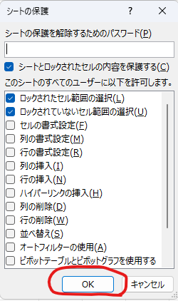
14日まで | 14日間 | 9,370 | 14日まで | 9,370
15日まで | 15日間 | 9,760 | 15日まで | 9,760
17日まで | 16日間 | 10,340 | 17日まで | 10,340
17日まで | 17日間 | 10,340 | 19日まで | 11,250
19日まで | 18日間 | 11,250 | 21日まで | 12,120
19日まで | 19日間 | 11,250 | 23日まで | 12,860
21日まで | 20日間 | 12,120 | 25日まで | 13,450
21日まで | 21日間 | 12,120 | 27日まで | 14,250
23日まで | 22日間 | 12,860 | 29日まで | 15,160
23日まで | 23日間 | 12,860 | 31日まで | 16,020
25日まで | 24日間 | 13,450 | 34日まで | 16,850
25日まで | 25日間 | 13,450 | 39日まで | 18,610
27日まで | 26日間 | 14,250 | 46日まで | 21,200
27日まで | 27日間 | 14,250 | 53日まで | 24,420
29日まで | 28日間 | 15,160 | 2か月まで | 28,340
29日まで | 29日間 | 15,160 | 3か月まで | 38,020
31日まで | 30日間 | 16,020 | 4か月まで | 53,250
31日まで | 31日間 | 16,020 | 5か月まで | 68,220
34日まで | 32日間 | 16,850 | 6か月まで | 83,040
34日まで | 33日間 | 16,850 | 7か月まで | 98,120
34日まで | 34日間 | 16,850 | 8か月まで | 113,140
39日まで | 35日間 | 18,610 | 9か月まで | 128,610
39日まで | 36日間 | 18,610 | 10か月まで | 143,840
39日まで | 37日間 | 18,610 | 11か月まで | 158,460
39日まで | 38日間 | 18,610 | 1年まで | 173,670
39日まで | 39日間 | 18,610 | 2年 | 347,390
46日まで | 40日間 | 21,200
46日まで | 41日間 | 21,200
46日まで | 42日間 | 21,200
46日まで | 43日間 | 21,200
46日まで | 44日間 | 21,200
46日まで | 45日間 | 21,200
46日まで | 46日間 | 21,200
53日まで | 47日間 | 24,420
53日まで | 48日間 | 24,420
53日まで | 49日間 | 24,420
53日まで | 50日間 | 24,420
53日まで | 51日間 | 24,420
53日まで | 52日間 | 24,420
53日まで | 53日間 | 24,420
2か月まで | 54日以上2か月未満 | 28,340
3か月まで | 2か月以上3か月未満 | 38,020
4か月まで | 3か月以上4か月未満 | 53,250
5か月まで | 4か月以上5か月未満 | 68,220
6か月まで | 5か月以上6か月未満 | 83,040
7か月まで | 6か月以上7か月未満 | 98,120
8か月まで | 7か月以上8か月未満 | 113,140
9か月まで | 8か月以上9か月未満 | 128,610
10か月まで | 9か月以上10か月未満 | 143,840
11か月まで | 10か月以上11か月未満 | 158,460
1年まで | 11か月以上12か月未満 | 173,670
 | 1年以上2年未満 | お問合せください
2年 | 2年以上 | 347,390

